F02.CFG-Paths
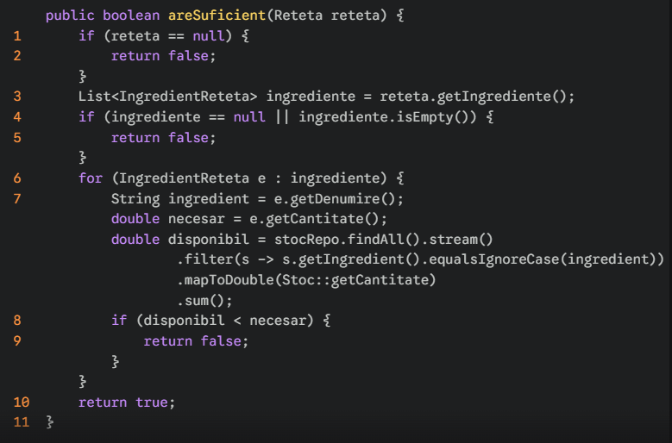
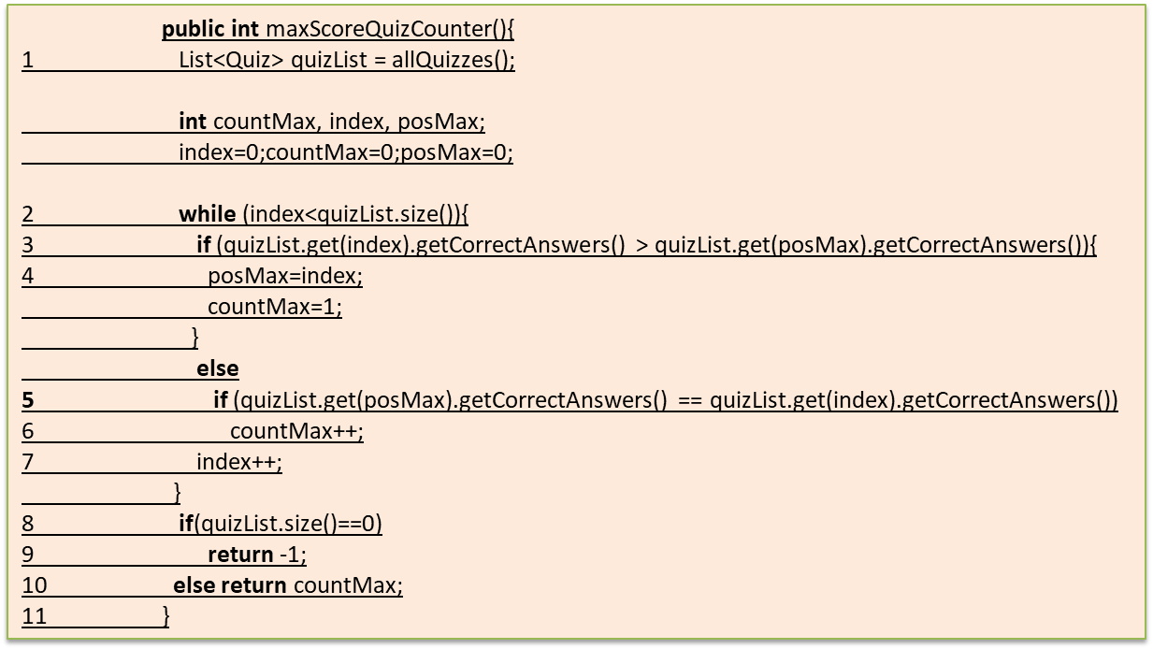
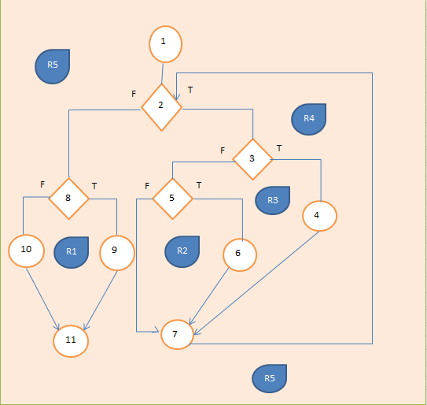
 |  | VVSS, Info Romana, 2025-2026

F02. verificarea stocului de ingrediente pentru o reteta

F02. Covered source code |  |  | F02. Control Flow Graph (CFG) | F02. Cyclomatic Complexity (CC)
Line No. | Source code |  | Se va insera CFG asociat codului sursa testat (poza, diagrama, etc.). | CC1 = No. of regions = |  |  | 5
Req02_L01 | if (reteta == null) |  |  | CC2 = Edges - Nodes + 2 = |  |  | 5
Req02_L02 | return false; |  |  | 14 | 11 | 2
Req02_L03 | List<IngredientReteta> ingrediente = reteta.getIngrediente(); |  | 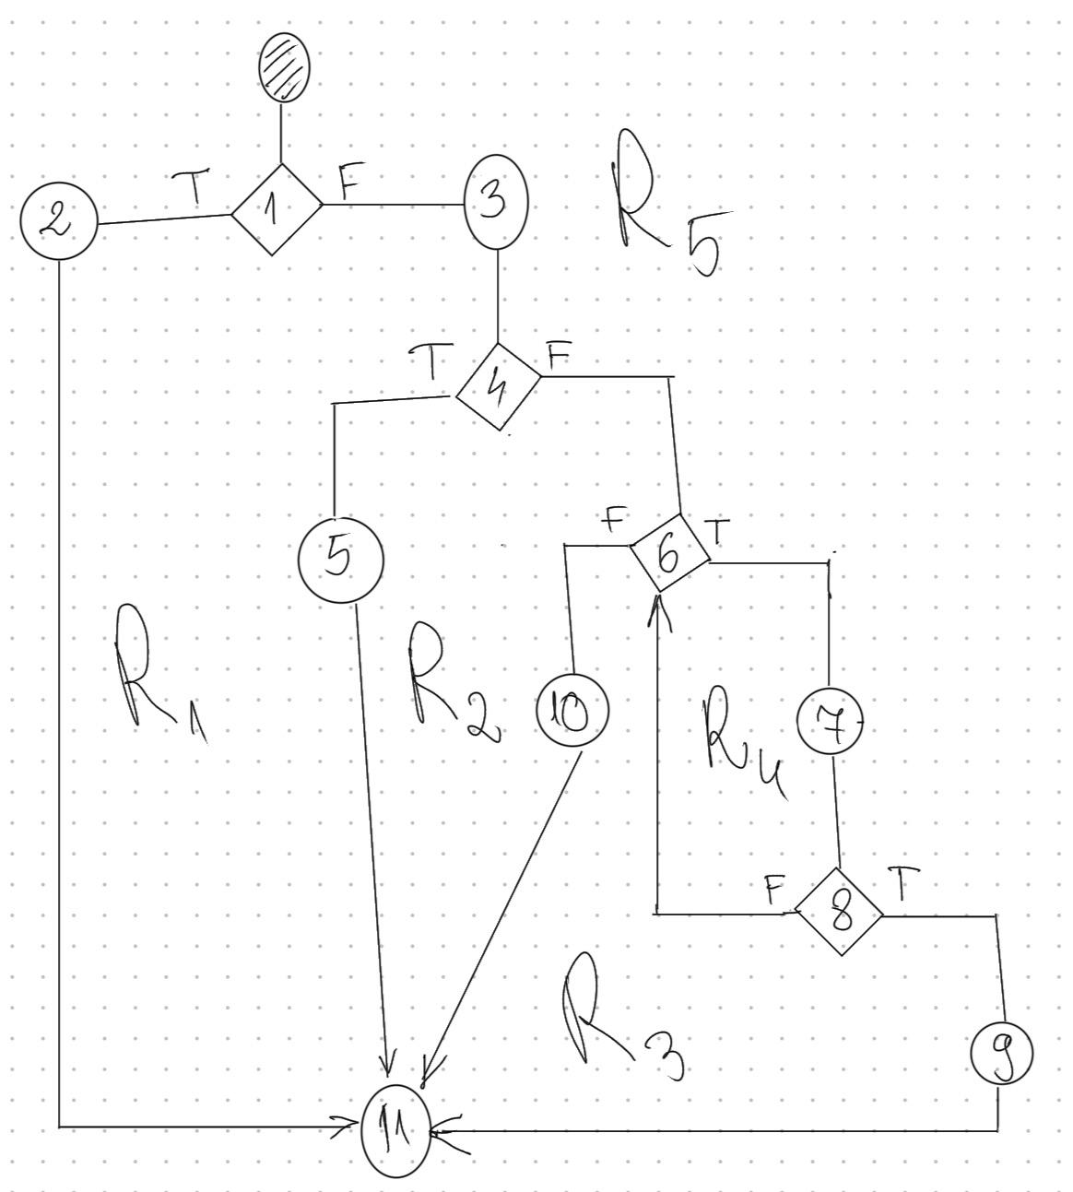 <Req02 CFG > | CC3 = No. of Conditions + 1 = |  |  | 5
Req02_L04 | if (ingrediente == null || ingrediente.isEmpty())
Req02_L05 | return false;
Req02_L06 | for (IngredientReteta e : ingrediente) {
Req02_L07 | String ingredient = e.getDenumire(); double necesar = e.getCantitate(); double disponibil = stocRepo.findAll().stream() .filter(s -> s.getIngredient().equalsIgnoreCase(ingredient)) .mapToDouble(Stoc::getCantitate) .sum();
Req02_L08 | if (disponibil < necesar) |  |  | F02. Individual Paths
Req02_L09 | return false; |  |  | Path No. | Path
Req02_L10 | return true; |  |  | F02_P01 | 1(T) → 2 → 11
Req02_L11 | } |  |  | F02_P02 | 1(F) → 3 → 4(T) → 5 → 11
 |  |  |  | F02_P03 | 1(F) → 3 → 4(F) → 6(F) → 10 → 11
 |  |  |  | F02_P04 | 1(F) → 3 → 4(F) → 6(T) → 7 → 8(T) → 9 → 11
 |  |  |  | F02_P05 | 1(F) → 3 → 4(F) → 6(T) → 7 → 8(F) → 6(F) → 10 → 11

